汇总【2月份任务】详细
断线情况处理

离线处理
 | 1、游戏进行中断线的玩家标记为“离线”，所以玩家都可以看到该状态。
 | 2、离线玩家处于托管状态，自动放弃投票功能，其拥有的角色排功能也自动放弃使用。
 | 3、每次轮到离线玩家的轮次，操作时间只有10S。并文字提示房间内其他玩家“我是个机器人，只能坚持10S”，10S后跳过该玩家。

断线重连
 | 1、玩家在房间内且游戏开始后，玩家断线，此时若重新进入游戏，可触发断线重连。
 | 2、重连后取消托管状态，恢复其投票功能及角色牌功能使用权利。
 | 3、重连后，取消玩家的“离线”标记，且加入中途的战局，需要同步到最新的场上战斗状态。

断线重连需同步的状态

 | 公共信息
 | 1.当前轮次、当前环节、
 | 2.几号位发言
 | 3.场上死亡信息、离线信息、翻牌信息
 | 4.警徽信息

 | 单独信息
 | 1.预言家 | 验人信息
 | 2.女巫
 | 3.猎人
 | 4.白痴
 | 5.平民
 | 6.狼人 | 队友信息
 | 7.白狼 | 队友信息
 | 8.守卫 | 当前轮次守人标记
 | 9.丘比特 | 情侣信息 | 【有丘比特的局，情侣也许通知到情侣信息】
 | 10.盗贼
 | 11.混血儿 | 跟随的主人标记

玩家注册登录手机串
玩家注册登录系统，2月底或3月初上线必不可少的系统，且后续等级系统、个人战绩界面需要用到该系统。

 | 1、提供一个简单的账号、密码的注册系统。
 | 2、玩家可通过注册的账号、密码登录该游戏。

等级、金币系统

等级机制
 | 1、游戏角色满级30级，满级后不再获得经验。
 | 2、游戏胜利：好人胜利经验+100，狼人胜利经验+150，第三方获胜经验+200，MVP额外获得,100经验。
 | 3、游戏失败：无论什么角色经验+80
 | 4、初始默认为1级，每级升级所需经验需支持配置。
 | 防止作弊
 | 5、若游戏时间小于10分钟，无论胜利失败，经验+10
 | 6、若游戏小于3分钟，无论胜利失败，经验+0
金币
 | 1、金币可用于抽卡，1000金币可抽卡1次。
 | 2、游戏胜利：好人胜利金币+100，狼人胜利金币+150，第三方胜利金币+200，MVP额外获得,金币100。
 | 3、游戏失败：无论什么角色金币+80
 | 防止作弊
 | 4、若游戏时间小于10分钟，无论胜利失败，金币+10
 | 5、若游戏小于3分钟，无论胜利失败，金币+0

结算界面
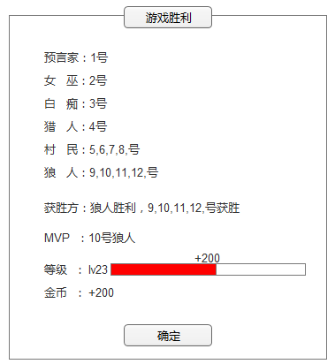

系统消息界面

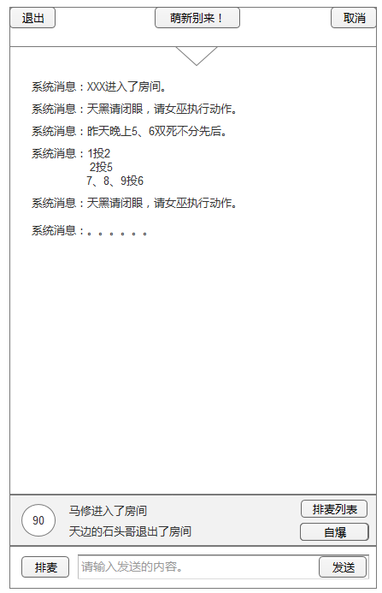
 |  |  |  | 1、聊天信息面板
 |  |  |  |  | 点击向上箭头可拉开信息面板，
 |  |  |  |  | 点击向下箭头收缩信息面板。

 |  |  |  |  | 信息面板需记录一下内容
 |  |  |  |  | 1）玩家进入和退出房间的消息。
 |  |  |  |  | 2）法官喊话消息
 |  |  |  |  | 3）晚上死亡信息
 |  |  |  |  | 4）投票信息
 |  |  |  |  | 5）玩家打字的消息内容。

 |  |  |  | 451
 |  |  |  | 451
 |  |  |  | 296
 |  |  |  | 61
 |  |  |  | 263
 |  |  |  | 4
 |  |  |  | 62
 |  |  |  | 1588

狼人小队频道

狼人小队频道
 | 狼人可在天黑闭眼阶段打字沟通，只有狼人可见。其他人不能打字，也看不见狼人的沟通信息。

警长精选环节：退水【OK】

警长精选环节：退水
 | 1.在警长竞选环节，最后一个参选人结束发言之前，参与竞选的玩家可以选择退出竞选。【ZKL】
 | 2.每个参与警长竞选的人，会多出1个按钮，退水，点击退水这移除竞选队伍，且把移除警徽标记【黄刚】
 | 3.本轮竞选的人在这轮丧失投票权利。
游戏倒计时

游戏倒计时：
 | 1.每个环节需要加上对应的倒计时。
 | 2.去除问号，把倒计时放问号那个位置。

个人战绩界面

 | 皮肤显示当前正在使用的皮肤，依次统计出：预言家、女巫、猎人、白痴、守卫、平民、狼、白狼、盗贼、混血儿的胜率。

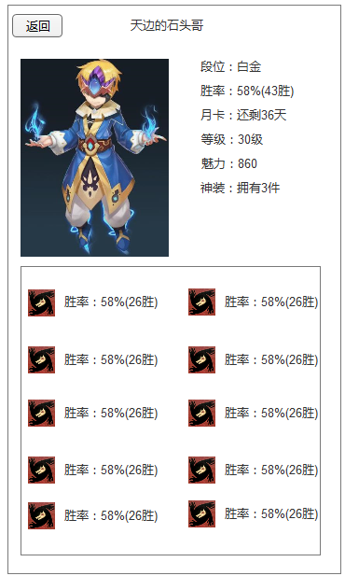
 |  |  |  |  | 玩家名称
 |  |  |  |  | 段位
 |  |  |  |  | 胜率
 |  |  |  |  | 月卡
 |  |  |  |  | 等级
 |  |  |  |  | 魅力 | 送花送礼物产生，留好接口
 |  |  |  |  | 神装 | 最高级的时装数量，留好接口
 |  |  |  |  | 金币
 |  |  |  |  | 钻石
 |  |  |  |  | 信用 | 初始100，掉线1场减10分，每成功完成一场比较加1分，若分数低于60分，进入房间需要消耗10钻石。若分数低于30，进入房间需要消耗100钻石。
 |  |  |  |  | 战力 | 具体怎么算，后续给出方案。

 |  |  |  |  | 各个角色的胜场负场

1.排麦
2.房间外面状态
3.配音
4.送鲜花

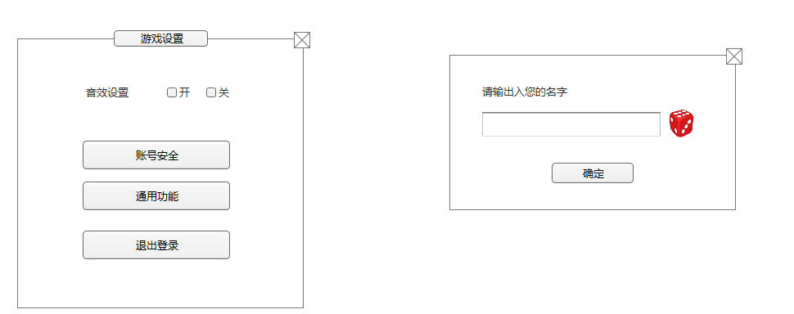

1.送花界面
2.准备按钮、倒计时
3.升级结算界面
4.聊天信息下拉界面
5.排麦界面

